2026-02-18
規制番号 名称 |  |  |  |  | 02-0061 |  | かもめ橋西詰 |  |  |  | (UD-TTR) |  | 運 用 開始日時 |  | 2026-02-18 |  |  |  | 製造番号 |  | K0000012
 |  |  |  |  |  |  |  |  |  |  |  |  |  |  |  |  |  |  | 製造年月 |  | 2025-12-01
管制番号 名称 |  |  |  |  | 20061 |  | かもめ橋西詰 |  |  |  | 1012号「版6」 |  |  |  | 3:04:00 |  |  | ～
 |  |  |  |  |  |  |  |  |  |  |  |  |  |  |  |  |  |  | メーカー |  | 日本信号 |  |  | Int№： | 2241
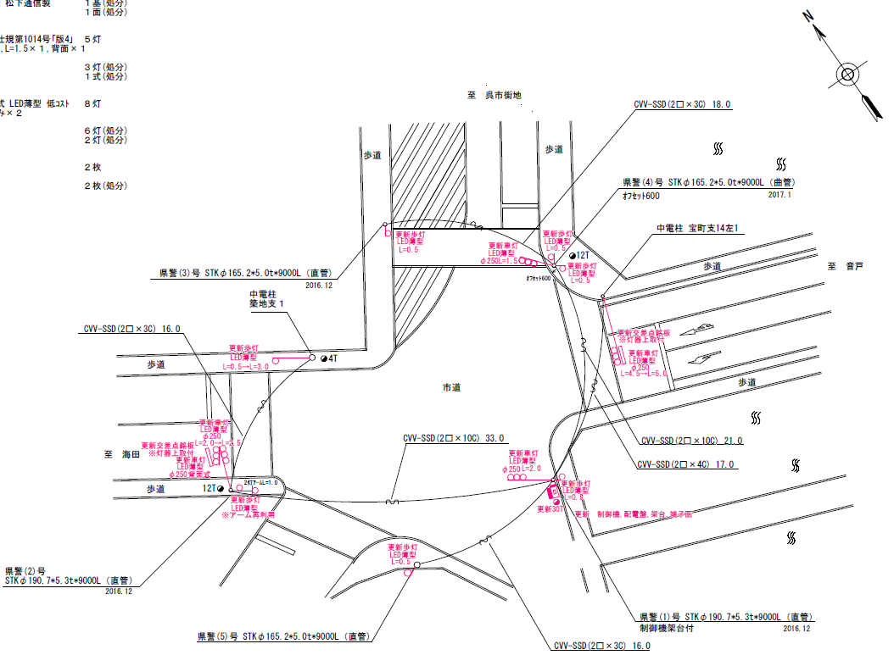

39.3m
42.3m
46.5m

ステータス機能
S3:閃光
 |  |  |  |  |  |  |  |  |  |  |  |  |  |  |  |  |  |  |  |  |  |  |  | 40 | 11.111111111 | 46.5 | 4.2
 |  |  |  |  |  |  |  |  |  |  |  |  |  |  |  |  |  |  |  |  |  |  |  | 30 | 8.3333333333 | 42.3 | 5.1
 |  |  |  |  |  |  |  |  |  |  |  |  |  |  |  |  |  |  |  |  |  |  |  | 30 | 8.3333333333 | 39.3 | 4.7
ステップ番号 |  |  |  | 1 | 2 | 3 | 4 | 5 | 6 | 7 | 8 | 9 | 10 | 11 | 12 | 13 | 14 | 15 | 16 | 17 | 18 | 19 | 20
ステップ名称 |  |  |  | 1PG | 1PW | 1 G | 1 Y | 1 R | 2PG | 2PW | 2 G | 2 Y | 2 R
流 動 図
15.2m
8.4m
歩灯2
歩灯2
10.3m
歩灯2
12.4m
歩灯2
EC6680K+34001001
EC6680K-6229
PD1220A V4.03
１Ｐ |  | [ 1P ]
１ |  | [ 1V ]
２Ｐ |  | [ 2P ]
２ |  | [ 2V ]

ＰＵ |  |  |  | 109 |  |  |  |  | 109
ＰＬ | ( | 58秒 | ) | 16 | 6 | 2 | 3 | 4 | 13 | 5 | 2 | 3 | 4 |  |  |  |  |  |  |  |  |  |  | 160 | 137
保安秒時 | ( | 80秒 | ) | 32 | 6 | 2 | 3 | 4 | 19 | 5 | 2 | 3 | 4 |  |  |  |  |  |  |  |  |  |  | 160 | 137
最長時間（秒） |  |  |  | 110 | 110 | 110 | 10 | 10 | 110 | 110 | 110 | 10 | 10
最短時間（秒） |  |  |  | 6 | 0.95 | 0.95 | 0.95 | 0.95 | 6 | 0.95 | 0.95 | 0.95 | 0.95
ＡＢ連動出力

2018_03_08
規制番号 名称 |  |  |  |  | 20061 |  | かもめ橋西詰 |  |  |  |  |  | 運 用 |  | H.30年 03月08日 |  |  |  | 製造番号 |  | 2C0745
管制番号 名称 |  |  |  |  | 20061 |  | かもめ橋西詰 |  |  |  | （Ｕ型） |  | 開始日時 |  | 0:45:00 |  |  | ～ | 製造年月 |  | 平成14年 9月

至 マリンビル前
1P
1P

至 海岸１丁目
1
3P
3P
43.2m
45.0m
39.9m
2
3
3
3P
3P

ステータス機能
S3:閃光
その他
シリアル／パス端子
設計
2018年03月08日
時差式から標準２現示に変更

ステップ番号 |  |  |  | 1 | 2 | 3 | 4* | 5 | 6 | 7* | 8 | 9 | 10 | 11 | 12* | 13 | 14 | 15 | 16 | 17 | 18 | 19 | 20
ステップ名称 |  |  |  | 1PG | 1PW | 1 G | 1 Y | 2 G | 2 Y | 2 R | 3PG | 3PW | 3 G | 3 Y | 3 R
流 動 図
（ ）
14.9m
9.4m
歩灯2
歩灯なし
9.6m
歩灯2
13.9m
歩灯2
１Ｐ |  | [ 1P ]
( １ ) |  | [ 1V ]
２ |  | [ 2V ]
３Ｐ |  | [ 3P ]
３ |  | [ 3V ]

ＰＵ |  |  |  | 109 |  |  |  | 109 |  |  | 109 |  |  |  |  | スプリット数： |  | 3
ＰＬ | ( | 65秒 | ) | 15 | 5 | 2 | 3 | 5 | 3 | 4 | 14 | 5 | 2 | 3 | 4
保安秒時 | ( | 80秒 | ) | 25 | 5 | 2 | 3 | 5 | 3 | 4 | 19 | 5 | 2 | 3 | 4
最長時間（秒） |  |  |  | 110 | 110 | 110 | 10 | 110 | 10 | 10 | 110 | 110 | 110 | 10 | 10
最短時間（秒） |  |  |  | 6 | 0.95 | 0.95 | 0.95 | 0.95 | 0.95 | 0.95 | 6 | 0.95 | 0.95 | 0.95 | 0.95
ＡＢ連動出力 |  |  |  | A | B | B | B | B | B | B | B | A | A | A | A

250061
規制番号 名称 |  |  |  |  | 20061 |  | かもめ橋西詰 |  |  |  |  |  | 運 用 |  | H.21年 1月27日 |  |  |  | 製造番号 |  | 2C0745
管制番号 名称 |  |  |  |  | 20061 |  | かもめ橋西詰 |  |  |  | （Ｕ型） |  | 開始日時 |  | 16:20:00 |  |  | ～ | 製造年月 |  | 平成14年 9月
30

至 マリンビル前
1P
1P

40
至 海岸１丁目
1
3P
3P
43.2m
45.0m
39.9m
2
3
3
3P
3P
40

ステータス機能
S3:閃光
その他
シリアル／パス端子
30
設計

ステップ番号 |  |  |  | 1 | 2 | 3 | 4* | 5 | 6 | 7* | 8 | 9 | 10 | 11 | 12* | 13 | 14 | 15 | 16 | 17 | 18 | 19 | 20
ステップ名称 |  |  |  | 1PG | 1PW | 1 G | 1 Y | 2 G | 2 Y | 2 R | 3PG | 3PW | 3 G | 3 Y | 3 R
流 動 図
（ ）
14.9m
9.4m
歩灯なし
歩灯2
9.6m
歩灯2
13.9m
歩灯2
１Ｐ |  | [ 1P ]
１ |  | [ 1V ]
２ |  | [ 2V ]
３Ｐ |  | [ 3P ]
３ |  | [ 3V ]

ＰＵ |  |  |  | 109 |  |  |  | 109 |  |  | 109
ＰＬ | ( | 65秒 | ) | 15 | 5 | 2 | 3 | 5 | 3 | 4 | 14 | 5 | 2 | 3 | 4
最終指定 |  |  |  |  |  |  | ○ |  |  | ○ |  |  |  |  | ○ | スプリット数： |  | 3
可変指定 |  |  |  | ○ |  |  |  | ○ |  |  | ○
保安秒時 | ( | 80秒 | ) | 32 | 5 | 2 | 3 | 5 | 3 | 3 | 13 | 5 | 2 | 3 | 4
最長時間（秒） |  |  |  | 110 | 110 | 110 | 10 | 110 | 10 | 10 | 110 | 110 | 110 | 10 | 10
最短時間（秒） |  |  |  | 6 | 0.95 | 0.95 | 0.95 | 0.95 | 0.95 | 0.95 | 6 | 0.95 | 0.95 | 0.95 | 0.95
ＡＢ連動出力 |  |  |  | A | B | B | B | B | B | B | B | A | A | A | A

旧250061
規制番号 名称 |  |  |  |  | 2-0061 |  | かもめ橋西詰 |  |  |  |  |  | 運 用 |  | H.14年12月 4日 |  |  |  | 製造番号 |  | 2C0745
管制番号 名称 |  |  |  |  | 250061 |  | かもめ橋西詰 |  |  |  | （Ⅰ型） |  | 開始日時 |  | 9:49:00 |  |  | ～ | 製造年月 |  | 平成14年 9月

30km/h
至 マリンビル前

至 海岸１丁目
50km/h
 |  |  |  |  | 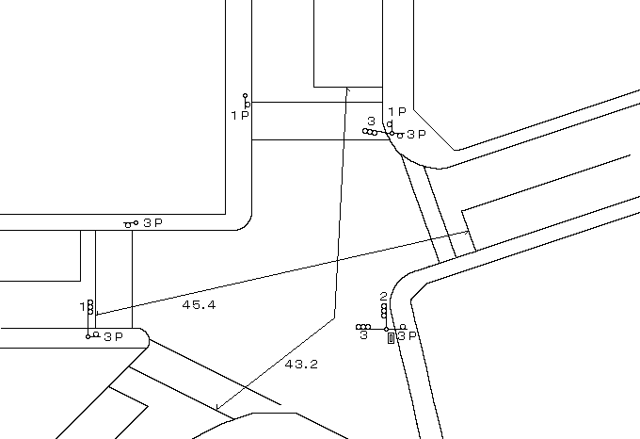

ステータス機能
S3:閃光
その他
シリアル／パス端子

ステップ番号 |  |  |  | 1 | 2 | 3 | 4 | 5 | 6 | 7 | 8 | 9 | 10 | 11 | 12 | 13 | 14 | 15 | 16 | 17 | 18 | 19 | 20
ステップ名称 |  |  |  | 1PG | 1PW | 1 G | 1 Y | 2 G | 2 Y | 2 R | 3PG | 3PW | 3 G | 3 Y | 3 R
流 動 図
（ ）
14.9m
12.5m
１Ｐ |  | [ 1P ]
１ |  | [ 1V ]
２ |  | [ 2V ]
３Ｐ |  | [ 3P ]
３ |  | [ 3V ]

最終指定 |  |  |  |  |  |  | ○ |  |  | ○ |  |  |  |  | ○ | スプリット数： |  | 3
可変指定 |  |  |  | ○ |  |  |  | ○ |  |  | ○
保安秒時 | ( | 80秒 | ) | 32 | 5 | 2 | 3 | 5 | 3 | 3 | 13 | 5 | 2 | 3 | 4
最長時間（秒） |  |  |  | 110 | 110 | 110 | 10 | 110 | 10 | 10 | 110 | 110 | 110 | 10 | 10
最短時間（秒） |  |  |  | 6 | 0.95 | 0.95 | 0.95 | 0.95 | 0.95 | 0.95 | 6 | 0.95 | 0.95 | 0.95 | 0.95
ＡＢ連動出力 |  |  |  | A | B | B | B | B | B | B | B | A | A | A | A

